Defect Reporting
Name | Yogie Setiawan
Task | Final Project GrowiaShop
Test Suite Name | Growia Ecommerce

Defect ID | Defect Title | Test Case | Defect Description | Priority | Severity | Replication Step / Step to Reproduce | Expected Result | Actual Result | EVIDENCE | Priority |  | Severity
BG001GRE | Produk tidak tampil dihalaman pesanan saya | TA002GRE | Produk yang sudah di checkout oleh user tidak tercatat dan tidak tampil di halaman pesanan saya | 1 | 2 | 1. Klik ikon profile user 2. Klik menu 'Pesanan Saya' | Produk ditampilkan sesuai dengan pesanan user | Produk tidak tampil di halaman pesanan saya | 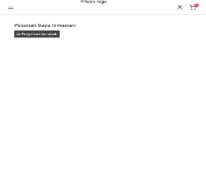 | High | 41 | Critical | 3
BG002GRE | Data alamat user berubah saat klik tombol batal | TA008GRE | Alamat user tetap disimpan ketika user mengklik tombol batal | 1 | 2 | 1. Menginput form Nama Lengkap 2. Menginput form Nomor Ponsel 3. Menginput form email 4. Menginput form Alamat Lengkap 5. Menginput form Kode Pos 6. Klik tombol batal | Data alamat user tidak berubah | Data alamat user berubah | 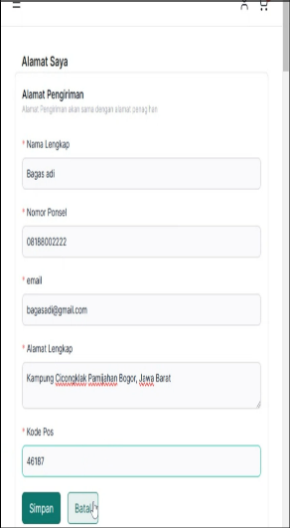 | Medium | 6 | Major | 32
BG003GRE | Aplikasi tetap menyimpan perubahan ketika klik tombol batal dengan format email yang salah | TA010GRE | Alamat user tetap disimpan ketika user mengklik tombol batal dengan format email yang salah | 1 | 2 | 1. Menginput form Nama Lengkap 2. Menginput form Nomor Ponsel 3. Menginput form email tanpa tanda '@' 4. Menginput form Alamat Lengkap 5. Menginput form Kode Pos 6. Klik tombol batal | Aplikasi tidak menyimpan perubahan dan muncul notifikasi bahwa format email salah | Aplikasi menyimpan perubahan dan tidak muncul notifikasi format email salah | 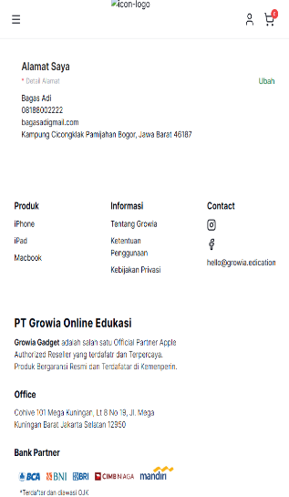 | Low | 0 | Minor | 4
BG004GRE | Alamat user berubah dengan form input nomor telfon kosong | TA012GRE | Alamat user disimpan oleh aplikasi dengan keadaan inputan nomor telfon kosong | 2 | 2 | 1. Menginput form Nama Lengkap 2. Menginput form email 3. Menginput form Alamat Lengkap 4. Menginput form Kode Pos 5. Klik tombol simpan | Aplikasi tidak menyimpan perubahan data alamat user tidak tersimpan dan tampil notifikasi "kolom Nomor Ponsel wajib diisi" | Aplikasi menyimpan perubahan dan tidak muncul notifikasi apapun | 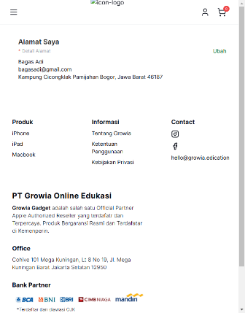 |  |  | Cosmetic | 8
BG005GRE | Inputan nama lengkap mengandung angka tetap diterima aplikasi | TA016GRE | Inputan form ubah alamat user untuk nama lengkap mengandung angka tetap diterima | 2 | 2 | 1. Menginput Nama Lengkap 2. Menginput form Email 3. Menginput form Nomor Ponsel 4. Menginput form Alamat Lengkap 5. Menginput form kode pos 5. Klik tombol simpan | Data tidak disimpan dan muncul pesan error bahwa Nama Lengkap tidak boleh mengandung angka / Format tidak valid. | Data disimpan dan berhasil diubah | 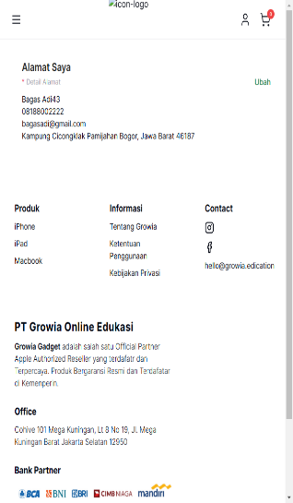
BG006GRE | Inputan nama lengkap mengandung simbol tetap diterima aplikasi | TA017GRE | Inputan form ubah alamat user untuk nama lengkap mengandung simbol tetap diterima | 2 | 2 | 1. Menginput Nama Lengkap 2. Menginput form Email 3. Menginput form Nomor Ponsel 4. Menginput form Alamat Lengkap 5. Menginput form kode pos 5. Klik tombol simpan | Data tidak disimpan dan muncul pesan error bahwa Nama Lengkap tidak boleh mengandung simbol | Data disimpan dan berhasil diubah | 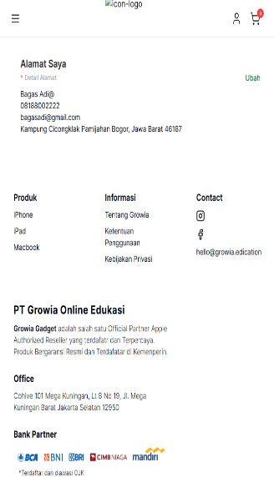
BG007GRE | Alamat user tereset saat reload browser | TA018GRE | Alamat user tereset saat dilkukan reload ulang pada halaman website | 2 | 2 | 1. Menginput Nama Lengkap 2. Menginput form Email 3. Menginput form Nomor Ponsel 4. Menginput form Alamat Lengkap 5. Menginput form kode pos 5. Klik tombol simpan 6. Reload halaman | Alamat user tetap tersimpan | Alamat user di reset / hilang | 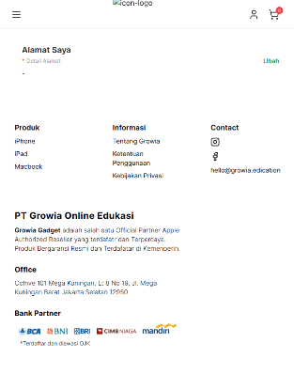
BG008GRE | Tombol beli sekarang tidak berfungsi | TA023GRE | Tombol beli sekarang tidak berfungsi dan user tidak diarahkan ke halaman checkout | 1 | 1 | 1. Klik tombol 'Beli Sekarang' 2. Amati apakah user diarahkan ke halaman checkout | User diarahkan ke halaman checkout oleh aplikasi | User tidak diarahkan ke halaman checkout
BG009GRE | Input manual quantity tidak berfungsi | TA028GRE | User tidak dapat menginput manual quantity produk yang ingin di checkout | 1 | 3 | 1. Klik tombol kurang (-) 2. Amati apakah quantity produk berkurang | Quantity produk menjadi 5 | Aplikasi tidak menerima inputan manual Quantity
BG010GRE | Checkout tanpa ada produk yang ditambahkan | TA032GRE | Proses checkout tetap dilakukan oleh aplikasi walaupun tidak ada produk yang di pilih | 2 | 2 | 1. Uncheck semua produk 2. Klik tombol checkout | Tombol disable / muncul notif bahwa belum ada produk yang ditambahkan | Proses checkout dilanjutkan oleh aplikasi
BG011GRE | Alamat user berubah dengan klik tombol batal | TA037GRE | Data alamat user tetap disimpan oleh aplikasi dengan klik tombol batal dan tanpa input form nama lengkap | 1 | 2 | 1. Menginput form Nomor Ponsel 2. Menginput form email 3. Menginput form Alamat Lengkap 4. Menginput form Kode Pos 5. Klik tombol batal | Website tidak menyimpan data karena mengklik tombol batal | Data disimpan dan berhasil diubah | 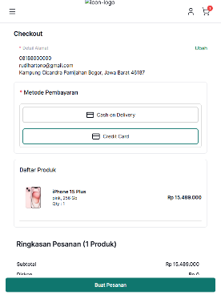
BG012GRE | Alamat user berubah dengan klik tombol batal | TA041GRE | Data alamat user tetap disimpan oleh aplikasi dengan klik tombol batal dan tanpa input form nomor telfon | 1 | 2 | 1. Menginput form Nama Lengkap 2. Menginput form email 3. Menginput form Alamat Lengkap 4. Menginput form Kode Pos 5. Klik tombol batal | Website tidak menyimpan data karena klik tombol batal | Data disimpan dan berhasil diubah | 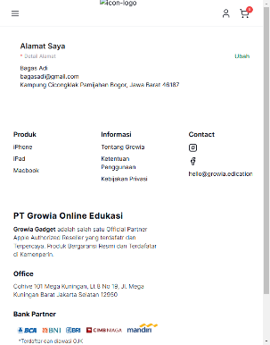
BG013GRE | Alamat user berubah dengan klik tombol batal | TA043GRE | Data alamat user tetap disimpan oleh aplikasi dengan klik tombol batal dan tanpa input form email | 1 | 2 | 1. Menginput form Nama Lengkap 2. Menginput form Nomor Ponsel 3. Menginput form Alamat Lengkap 4. Menginput form Kode Pos 5. Klik tombol batal | Website tidak menyimpan data karena klik tombol batal | Data disimpan dan berhasil diubah | 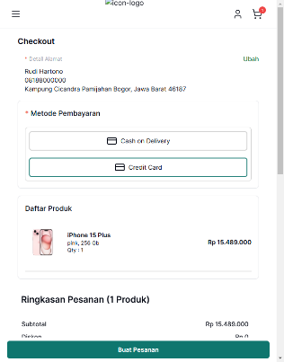
BG014GRE | Alamat user berubah dengan klik tombol batal | TA045GRE | Data alamat user tetap disimpan oleh aplikasi dengan klik tombol batal dan tanpa input form alamat lengkap | 1 | 2 | 1. Menginput form Nama Lengkap 2. Menginput form Nomor Ponsel 3. Menginput form Email 4. Menginput form Kode Pos 5. Klik tombol batal | Website tidak menyimpan data karena klik tombol batal | Data disimpan dan berhasil diubah | 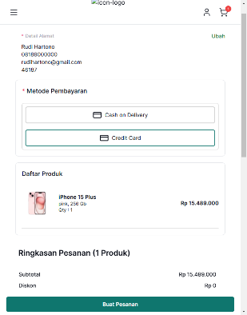
BG015GRE | Alamat user berubah dengan klik tombol batal | TA047GRE | Data alamat user tetap disimpan oleh aplikasi dengan klik tombol batal dan tanpa input form kode pos | 1 | 2 | 1. Menginput form Nama Lengkap 2. Menginput form Nomor Ponsel 3. Menginput form Email 4. Menginput form Alamat Lengkap 5. Klik tombol batal | Website tidak menyimpan data karena klik tombol batal | Data disimpan dan berhasil diubah | 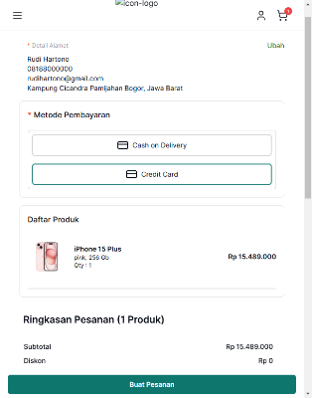
BG016GRE | Input form nomor ponsel mengandung simbol tetap disimpan | TA048GRE | Inputan form nomor ponsel menandung huruf dari user tetap disimpan oleh aplikasi | 1 | 2 | 1. Menginput form Nama Lengkap 2. Menginput form Nomor Ponsel mengandung huruf 3. Menginput form Email 4. Menginput form Alamat Lengkap 5. Menginput form Kode Pos 5. Klik tombol simpan | Website tidak menyimpan data karena kolom Nomor Ponsel tidak boleh mengandung huruf | Data disimpan dan berhasil diubah | 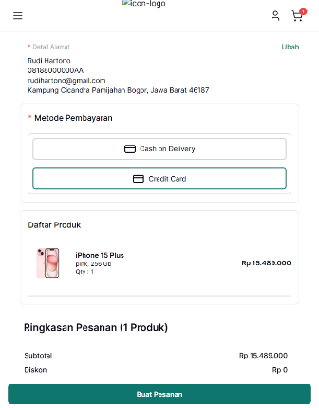
BG017GRE | Inputan form nomor ponsel mengandung simbol tetap disimpan | TA049GRE | Inputan form nomor ponsel menandung simbol dari user tetap disimpan oleh aplikasi | 1 | 2 | 1. Menginput form Nama Lengkap 2. Menginput form Nomor Ponsel 3. Menginput form Email 4. Menginput form Alamat Lengkap 5. Menginput form Kode Pos 5. Klik tombol simpan | Website tidak menyimpan data karena kolom Nomor Ponsel tidak boleh mengandung simbol | Data disimpan dan berhasil diubah | 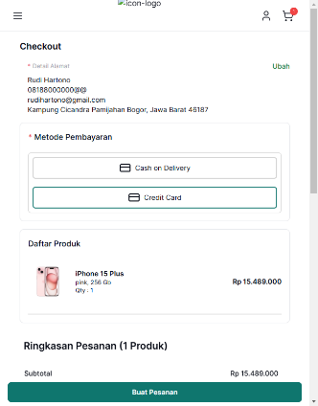
BG018GRE | Inputan form kode pos mengandung huruf tetap disimpan | TA050GRE | Inputan form kode pos menandung huruf dari user tetap disimpan oleh aplikasi | 1 | 2 | 1. Menginput form Nama Lengkap 2. Menginput form Nomor Ponsel 3. Menginput form Email 4. Menginput form Alamat Lengkap 5. Menginput form Kode Pos 5. Klik tombol simpan | Website tidak menyimpan data karena kolom kode pos tidak boleh mengandung huruf | Data disimpan dan berhasil diubah | 
BG019GRE | Inputan form kode pos mengandung simbol tetap disimpan | TA051GRE | Inputan form kode pos menandung simbol dari user tetap disimpan oleh aplikasi | 1 | 2 | 1. Menginput form Nama Lengkap 2. Menginput form Nomor Ponsel 3. Menginput form Email 4. Menginput form Alamat Lengkap 5. Menginput form Kode Pos 5. Klik tombol simpan | Website tidak menyimpan data karena kolom kode pos tidak boleh mengandung simbol | Data disimpan dan berhasil diubah | 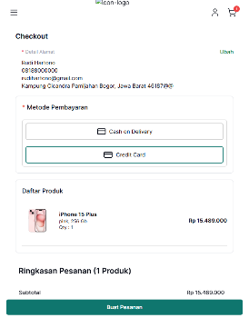
BG020GRE | Halaman detail pesanan tidak dapat diakses | TA054GRE | User tidak dapat melihat halaman detail pesanan setelah checkout produk | 1 | 1 | 1. Klik detail pesanan 2.Amati apakah user diarahkan ke halaman detail pesanan | User diarahkan ke halaman detail pesanan | Halaman detail pesanan tidak tampil
BG021GRE | Tombol 'X' tidak berfungsi sesuai | TA055GRE | User tidak diarahkan ke halaman home setelah mengklik tombol 'X' | 1 | 3 | 1. Klik tombol 'X' 2. Amati apakah user diarahkan ke halaman home | User diarahkan ke halaman home | User tidak diarahkan ke halaman home
BG022GRE | Produk masih tercatat di keranjang belanja | TA056GRE | Produk yang sudah di checkout oleh user masih tercatat di keranjang belanja | 1 | 2 | 1. Klik ikon keranjang belanja 2. Amati apakah tampil produk yang sudah dicheckout sebelumnya | Produk yang sudah di chekcout tidak tampil di halaman keranjang belanja | Produk masih terdapat di keranjang belanja | 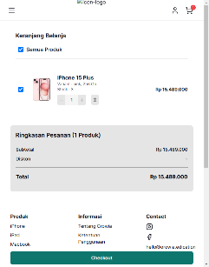
BG023GRE | Produk tidak tercatat di halaman pesanan saya | TA057GRE | Produk yang sudah di checkout user tidak tercatat di halaman pesanan saya | 1 | 2 | 1. Klik ikon user 2. Klik pesanan saya 3. Amati apakah produk yang di checkout tercatat | Produk yang di checkout tercatat di halaman pesanan saya | Produk yang di checkout tidak tercatat
BG024GRE | Pembayaran melalui credit card tidak berhasil | TA058GRE | Pembayaran pesanan produk melalui metode credit card tidak berhasil | 1 | 1 | 1. Pilih menu credit card 2. Klik buat pesanan 3. Setelah tampil popup, input nomor kartu 4. Input masa berlaku 5. Input CVV 6. Klik tombol bayar sekarang 7. Amati apakah tampil popup 'pesanan berhasil' | Muncul popup pembayaran pesanan produk berhasil | Proses pembayaran pesanan tidak berhasil | 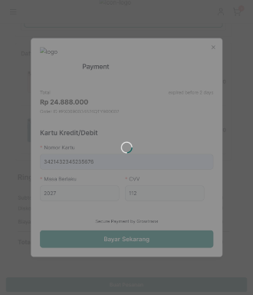
BG025GRE | Inputan Nomor kartu mengandung huruf tetap di proses | TA063GRE | Inputan form nomor kartu oleh user mengandung huruf masih diproses aplikasi | 1 | 2 | 1. Input form Nomor kartu 2, Input form Masa berlaku 3. Input form CVV 4. Klik tombol bayar sekarang | Website tidak menyimpan data karena form input Nomor kartu tidak boleh mengandung huruf | Proses tetap dilanjutkan dan tidak muncul notif larangan format huruf | 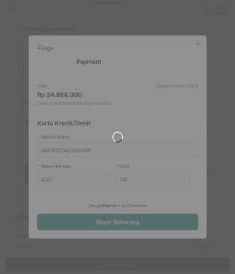
BG026GRE | Inputan Nomor kartu mengandung simbol tetap di proses | TA064GRE | Inputan form nomor kartu oleh user mengandung simbol masih diproses aplikasi | 1 | 2 | 1. Input form Nomor kartu 2, Input form Masa berlaku 3. Input form CVV 4. Klik tombol bayar sekarang | Website tidak menyimpan data karena form input Nomor kartu tidak boleh mengandung simbol | Proses tetap dilanjutkan dan tidak muncul notif larangan format simbol | 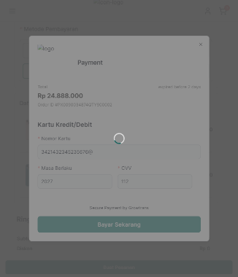
BG027GRE | Inputan Masa berlaku mengandung huruf tetap di proses | TA065GRE | Inputan form Masa berlaku oleh user mengandung huruf masih diproses aplikasi | 1 | 2 | 1. Input form Nomor kartu 2, Input form Masa berlaku 3. Input form CVV 4. Klik tombol bayar sekarang | Website tidak menyimpan data karena form input Masa Berlaku tidak boleh mengandung huruf | Proses tetap dilanjutkan dan tidak muncul notif larangan format huruf | 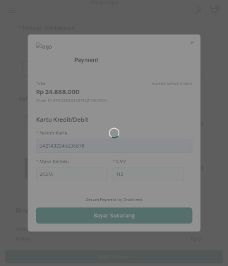
BG028GRE | Inputan Masa berlaku mengandung simbol tetap di proses | TA066GRE | Inputan form Masa berlaku oleh user mengandung simbol masih diproses aplikasi | 1 | 2 | 1. Input form Nomor kartu 2, Input form Masa berlaku 3. Input form CVV 4. Klik tombol bayar sekarang | Website tidak menyimpan data karena form input Masa Berlaku tidak boleh mengandung simbol | Proses tetap dilanjutkan dan tidak muncul notif larangan format simbol | 
BG029GRE | Inputan CVV mengandung huruf tetap di proses | TA067GRE | Inputan form CVV oleh user mengandung huruf masih diproses aplikasi | 1 | 2 | 1. Input form Nomor kartu 2, Input form Masa berlaku 3. Input form CVV 4. Klik tombol bayar sekarang | Website tidak menyimpan data karena form input CVV tidak boleh mengandung huruf | Proses tetap dilanjutkan dan tidak muncul notif larangan format huruf | 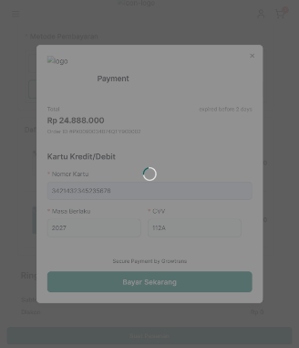
BG030GRE | Inputan CVV mengandung simbol tetap di proses | TA068GRE | Inputan form CVV oleh user mengandung simbol masih diproses aplikasi | 1 | 2 | 1. Input form Nomor kartu 2, Input form Masa berlaku 3. Input form CVV 4. Klik tombol bayar sekarang | Website tidak menyimpan data karena form input CVV tidak boleh mengandung simbol | Proses tetap dilanjutkan dan tidak muncul notif larangan format simbol | 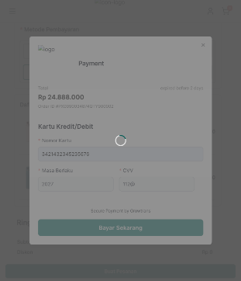
BG031GRE | Inputan nomor kartu > 16 digit angka tetap di proses | TA069GRE | Inputan form nomor kartu oleh user > 16 digit angka masih diproses aplikasi | 1 | 2 | 1. Input form Nomor kartu 2. Input form Masa berlaku 3. Input form CVV 4. Klik tombol bayar sekarang | Website tidak menyimpan data karena form input nomor kartu tidak boleh > 16 digit angka | Website tetap melanjutkan proses pembayaran | 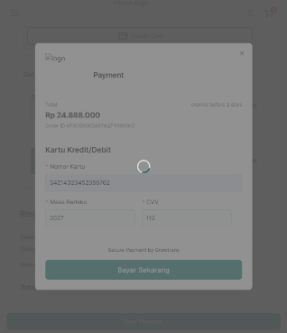
BG032GRE | Inputan nomor kartu < 16 digit angka tetap di proses | TA070GRE | Inputan form nomor kartu oleh user < 16 digit angka masih diproses aplikasi | 1 | 2 | 1. Input form Nomor kartu 2. Input form Masa berlaku 3. Input form CVV 4. Klik tombol bayar sekarang | Website tidak menyimpan data karena form input nomor kartu tidak boleh < 16 digit angka | Website tetap melanjutkan proses pembayaran | 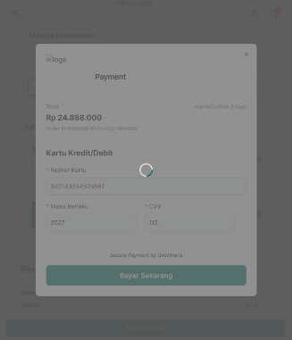
BG033GRE | Inputan masa berlaku > 4 digit angka tetap di proses | TA071GRE | Inputan form masa berlaku oleh user > 4 digit angka masih diproses aplikasi | 1 | 2 | 1. Input form Nomor kartu 2. Input form Masa berlaku 3. Input form CVV 4. Klik tombol bayar sekarang | Website tidak menyimpan data karena form input Masa berlaku tidak boleh > 4 digit angka | Website tetap melanjutkan proses pembayaran | 
BG034GRE | Inputan masa berlaku < 4 digit angka tetap di proses | TA072GRE | Inputan form masa berlaku oleh user < 4 digit angka masih diproses aplikasi | 1 | 2 | 1. Input form Nomor kartu 2. Input form Masa berlaku 3. Input form CVV 4. Klik tombol bayar sekarang | Website tidak menyimpan data karena form input Masa Berlaku tidak boleh < 4 digit angka | Website tetap melanjutkan proses pembayaran | 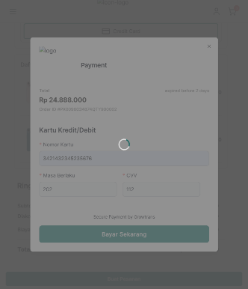
BG035GRE | Inputan CVV > 3 digit angka tetap di proses | TA073GRE | Inputan form masa berlaku oleh user > 3 digit angka masih diproses aplikasi | 1 | 2 | 1. Input form Nomor kartu 2. Input form Masa berlaku 3. Input form CVV 4. Klik tombol bayar sekarang | Website tidak menyimpan data karena form input CVV tidak boleh >3 digit angka | Website tetap melanjutkan proses pembayaran | 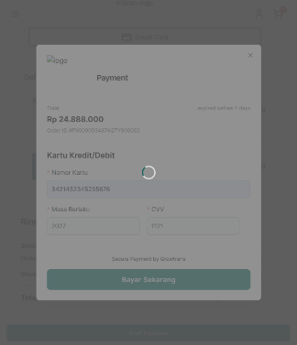
BG036GRE | Inputan CVV < 3 digit angka tetap di proses | TA074GRE | Inputan form masa berlaku oleh user < 3 digit angka masih diproses aplikasi | 1 | 2 | 1. Input form Nomor kartu 2. Input form Masa berlaku 3. Input form CVV 4. Klik tombol bayar sekarang | Website tidak menyimpan data karena form input CVV tidak boleh < 3 digit angka | Website tetap melanjutkan proses pembayaran | 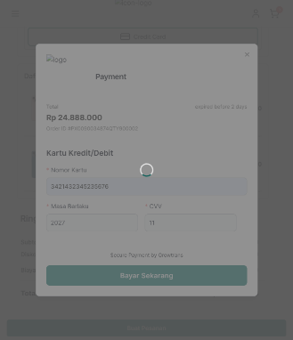
BG037GRE | Tombol Kembali ke keranjang tidak muncul | TA076GRE | Tombol "Kembali ke keranjang" tidak muncul di ukuran layar kecil | 1 | 3 | 1. Periksa apakah tombol terlihat pada ukuran layar default (desktop) 2. secara bertahap, ubah ukuran jendela browser menjadi lebih kecil 3. Amati apakah tombol tetap terlihat atau menyesuaikan dengan design | Tombol tetap terlihat di semua ukuran layar dan berfungsi dengan baik | Tombol tidak terlihat pada ukuran layar yang lebih kecil | 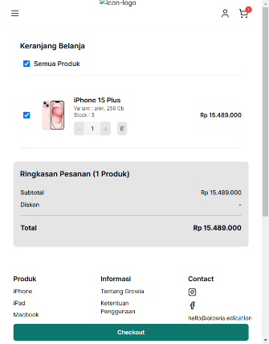
BG038GRE | Ikon logo website tidak tampil di semua halaman | TA077GRE | Ikon logo website tidak tampil disemua halaman user | 1 | 4 | 1. Periksa logo pada seluruh halaman yang terdapat pada bagian user 2. Amati apakah logo ditampilkan dengan baik | Logo tampil dengan baik di seluruh halaman user | Logo tidak tampil di semua halaman user | 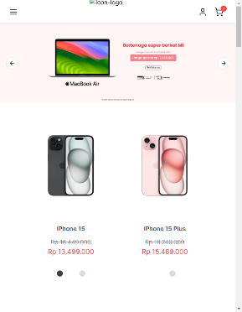
BG039GRE | Image "Garansi resmi" tidak tampil | TA079GRE | Image dari konten "Garansi resmi" tidak tampil | 1 | 4 | 1. Scroll ke area bagian footer halaman home 2. Amati gambar "garansi resmi" | Gambar "Garansi resmi" Tampil dengan baik | Gambar "Garansi resmi" tidak tampil
BG040GRE | Image "Cicilan 0%" tidak tampil | TA080GRE | Image dari konten "Cicilan 0%" tidak tampil | 1 | 4 | 1. Scroll ke area bagian footer halaman home 2. Amati gambar "Cicilan 0%" pada halaman home dimuat dengan baik | Gambar "Cicilan 0%" Tampil dengan baik | Gambar "Cicilan 0%" tidak tampil | 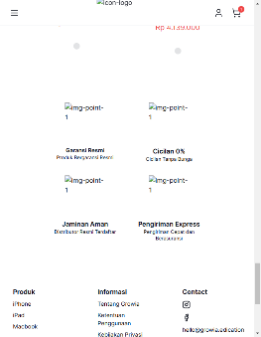
BG041GRE | Image "Jaminan aman" tidak tampil | TA081GRE | Image dari konten "Jaminan aman" tidak tampil | 1 | 4 | 1 . Scroll ke area bagian footer halaman home 2. Amati gambar "Jaminan Aman" pada halaman home dimuat dengan baik | Gambar "Jaminan Aman" Tampil dengan baik | Gambar "Jaminan Aman" tidak tampil | 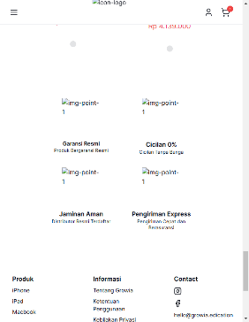
BG042GRE | Image "Pengiriman Express" tidak tampil | TA082GRE | Image dari konten "Pengiriman Express" tidak tampil | 1 | 4 | 1. Scroll ke area bagian footer halaman home 2. Amati gambar "Pengiriman Express" pada halaman home dimuat dengan baik | Gambar "Pengiriman Express" Tampil dengan baik | Gambar "Pengiriman Express" tidak tampil
BG043GRE | Halaman link "ketentuan pengguna" tidak ditemukan | TA084GRE | Halaman link "ketentuan pengguna" tidak ditemukan 404 | 1 | 3 | 1. Scroll pada bagian footer website 2. Klik link "Tentang Growia" 3. Klik back 4. Klik link "Ketentuan Pengguna" 5. Klik back 6. Klik link "Kebijakan privasi" | Seluruh link pada bagian Informasi berfungsi dengan baik | Link "ketentuan pengguna" tidak ditemukan dan menampilkan halaman 404 | 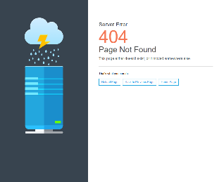
BG044GRE | Aplikasi tetap menyimpan set stok produk dibawah minimal stok | TA085GRE | Aplikasi tetap menyimpan set stok produk walaupun diberi value dibawah minimal stok | 1 | 2 | 1. Set stok produk -1 2. Klik simpan | Website tidak menyimpan data karena set stok tidak boleh dibawah minimal stok | Data stok disimpan dan berhasil diubah
BG045GRE | Logo admin tidak tampil | TA093GRE | Logo admin tidak tampil di semua halaman admin | 1 | 4 | 1. Periksa setiap halaman yang terdapat pada admin 2. Amati apakah logo admin di setiap halaman ditampilkan | Logo tampil dengan baik di semua halaman admin | Logo tidak tampil di semua halaman admin
BG046GRE | Ikon menu admin tidak tampil | TA093GRE | Ikon menu admin tidak tampil di semua halaman admin | 1 | 4 | 1. Amati ikon menu dashboard admin di setiap halaman | Ikon menu dashboard di halaman admin tampil dengan baik | Ikon menu dashboard tidak tampil di halaman admin
BG047GRE | Nilai LCP pada halaman homepage user tidak memenuhi target kinerja | TA094GRE | Nilai LCP pada halaman homepage lebih dari target <2.5s | 2 | 4 | - Klik kanan di halaman dan pilih inspect - pergi ke tab lighthouse - klik tombol analyze report | Nilai FCP memenuhi target waktu <2s Nilai LCP memenuhi target waktu <2.5s | - Nilai FCP memenuhi target <2s - Namun nilai LCP tidak memenuhi target dengan catatan waktu 3.7s | 